VR-kalkyl
ANSÖKAN - VETENSKAPSRÅDET |  |  | Endast gula fält ska fyllas i. |  |  | Personer att bjuda in till ansökan=Prefekt |  |  | E-mail address |  |  | KONSTANTER FÖR AVDELNINGEN/INSTITUTIONEN |  |  |  | DOKTORANDERS LÖNEUTVECKLING
Projekttitel |  |  |  |  |  | Avd.chef |  |  |  |  |  |  |  |  |  | Det är svårt att göra en exakt kalkyl för en doktorand, eftersom flera variabler spelar in: - Det varierar när en doktorand flyttas upp på doktorandstegen. Det beror på doktorandens ambitioner, ledigheter och mycket annat. - Det är svårt att veta när stegen revideras. Exemplet nedan visar att man kommer ganska nära sanningen för en doktorands löneutveckling med en genomsnittlig löneutveckling på ca 9,5% per år.
Projektledare |  |  |  |  |  | Ekonom | Sara Järvemo |  | sjarvemo@kth.se |  |  | LKP | 59.10% | Indirekta kostnader (TB)
 |  |  |  |  |  |  |  |  |  |  |  | Löneökning | 2.20% | KTH | 29.00%
Projekttid |  |  |  |  |  | Klassificeringar |  |  |  |  |  | Doktorander | 10.00% | Skola | 1.27%
Antal år | 1 |  |  |  |  | SCB-kod |  |  |  |  |  |  |  | Avdelning | 4.33%
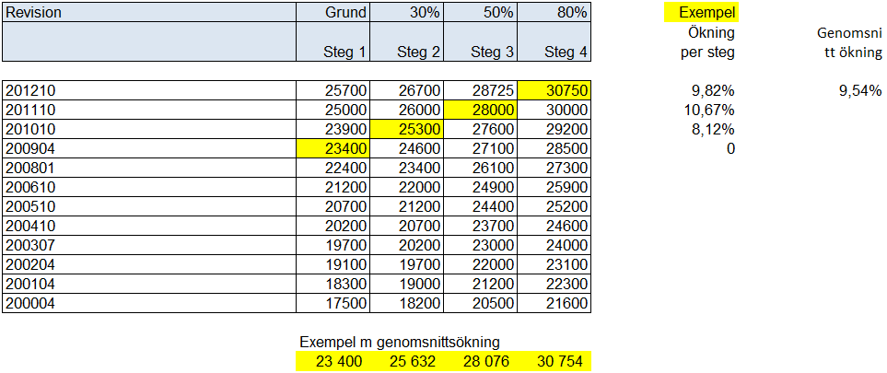
Beräknad projekttid | 2024-01-01 | 2024-12-31 |  |  |  |  |  |  |  |  |  | Kontor | 18.00% |  | 34.60%

Personalplanering |  |  |  | Alla belopp ska vara i hela kronor (inte tkr)
Beräkning av lönekostnader, ska inte registreras i PRISMA
 |  |  |  | Månadslön | % av heltid i projektet |  |  |  |  |  | Sätt X för
Befattning | Namn |  |  | 2023 | År 2024 | År 2025 | År 2026 | År 2027 | År 2028 | År 2029 | doktorand
 | 0
 |  |  |  |  |  |  |  |  |  |  |  | Pictures from Prisma

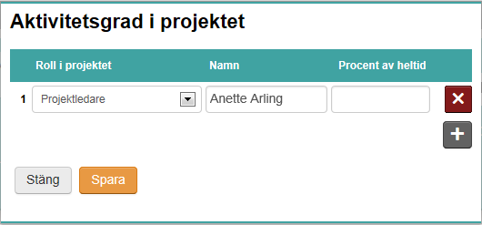

Budget och forskningsresurser |  |  |  | Informationen nedan ska registreras i PRISMA
Personal i projektet
Roll i projektet | Namn |  | Aktivitets-grad | % av lönen | År 2024 | År 2025 | År 2026 | År 2027 | År 2028 | År 2029 | Totalt |  |  |  |  |  | Role in the project
Projektledare | 0 |  |  | 0% | 0 | 0 | 0 | 0 | 0 | 0 | 0 |  |  |  |  |  | Other personnel with doctoral degree
Medverkande forskare | 0 |  |  | 0% | 0 | 0 | 0 | 0 | 0 | 0 | 0 |  |  |  |  |  | Other personnel without doctoral degree
 | 0 |  |  | 0% | 0 | 0 | 0 | 0 | 0 | 0 | 0 |  |  |  |  |  | Participating administrator
 | 0 |  |  | 0% | 0 | 0 | 0 | 0 | 0 | 0 | 0 |  |  |  |  |  | Participating researcher
 | 0 |  |  | 0% | 0 | 0 | 0 | 0 | 0 | 0 | 0 |  |  |  |  |  | PhD Student
 | 0 |  |  | 0% | 0 | 0 | 0 | 0 | 0 | 0 | 0
 | 0 |  |  | 0% | 0 | 0 | 0 | 0 | 0 | 0 | 0
 | 0 |  |  | 0% | 0 | 0 | 0 | 0 | 0 | 0 | 0
 | 0 |  |  | 0% | 0 | 0 | 0 | 0 | 0 | 0 | 0
Total |  |  |  |  | 0 | 0 | 0 | 0 | 0 | 0 | 0

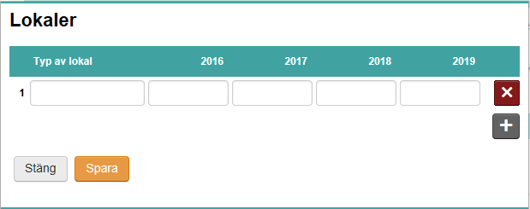
Övriga kostnader |  |  |  |  | Alla belopp ska vara i hela kronor (inte tkr)
Lokaler
Typ av lokal |  |  |  |  | År 2024 | År 2025 | År 2026 | År 2027 | År 2028 | År 2029 | Totalt
Kontorslokaler |  |  |  |  | 0 | 0 | 0 | 0 | 0 | 0 | 0
 |  |  |  |  |  |  |  |  |  |  | 0
 |  |  |  |  |  |  |  |  |  |  | 0
Total |  |  |  |  | 0 | 0 | 0 | 0 | 0 | 0 | 0

Driftskostnader
VR: "Exempelvis förbrukningsmaterial, resor inklusive vistelser vid forskningsanläggningar, publiceringskostnader och mindre utrustning"
Driftskostnader |  | Beskrivning |  |  | År 2024 | År 2025 | År 2026 | År 2027 | År 2028 | År 2029 | Totalt
 |  | Resekostnader |  |  |  |  |  |  |  |  | 0
 |  | Publikationer |  |  |  |  |  |  |  |  | 0
 |  | Driftskostnader och Mtrl |  |  |  |  |  |  |  |  | 0
 |  | osv |  |  |  |  |  |  |  |  | 0
 |  |  |  |  |  |  |  |  |  |  | 0
 |  |  |  |  |  |  |  |  |  |  | 0
Total |  |  |  |  | 0 | 0 | 0 | 0 | 0 | 0 | 0

Avskrivningar utrustning
Avskrivning |  | Beskrivning |  |  | År 2024 | År 2025 | År 2026 | År 2027 | År 2028 | År 2029 | Totalt
Investering/5 år=Avskrivning |  |  |  |  |  |  |  |  |  |  | 0
(alt 3 år) |  |  |  |  |  |  |  |  |  |  | 0
 |  |  |  |  |  |  |  |  |  |  | 0
Total |  |  |  |  | 0 | 0 | 0 | 0 | 0 | 0 | 0

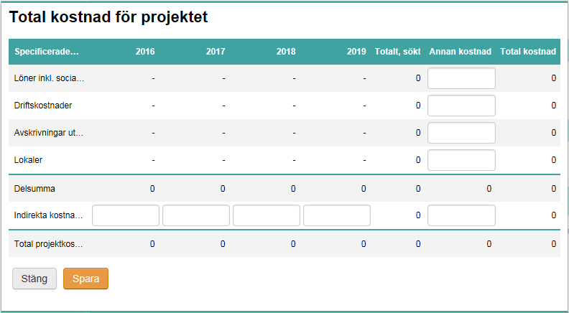
Total kostnad för projektet
Specificerade kostnader |  |  | År 2024 | År 2025 | År 2026 | År 2027 | År 2028 | År 2029 | Totalt, sökt | Annan kostnad | Total kostnad
Löner |  |  | 0 | 0 | 0 | 0 | 0 | 0 | 0 |  | 0
Driftskostnader |  |  | 0 | 0 | 0 | 0 | 0 | 0 | 0 |  | 0
Avskrivningar utrustning |  |  | 0 | 0 | 0 | 0 | 0 | 0 | 0 |  | 0
Lokaler |  |  | 0 | 0 | 0 | 0 | 0 | 0 | 0 | 0 | 0
Delsumma |  |  | 0 | 0 | 0 | 0 | 0 | 0 | 0 | 0 | 0
Indirekta kostnader |  |  | 0 | 0 | 0 | 0 | 0 | 0 | 0 | 0 | 0
Total projektkostnad |  |  | 0 | 0 | 0 | 0 | 0 | 0 | 0 | 0 | 0

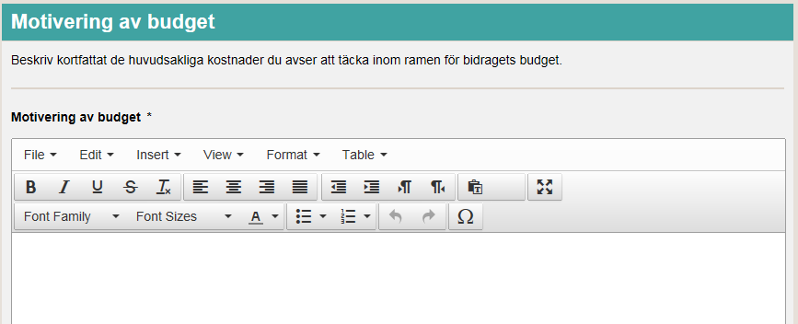
Motivering av budget
Beskriv kortfattat de huvudsakliga kostnder du avser att täcka inom ramen för bidragets budget.

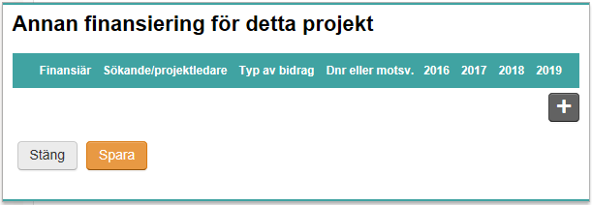
Annan finansiering för detta projekt
Finansiär | Sökande/projektledare |  | Typ av bidrag | Dnr eller motsv. | År 2024 | År 2025 | År 2026 | År 2027 | År 2028 | År 2029 | Totalt
 |  |  |  |  |  |  |  |  |  |  | 0
 |  |  |  |  |  |  |  |  |  |  | 0
 |  |  |  |  |  |  |  |  |  |  | 0
Total |  |  |  |  | 0 | 0 | 0 | 0 | 0 | 0 | 0

